상품제안서
국산 인견 쿨토시 | 상품코드: S27687

 |  |  |  |  |  |  | 02-713-8555 | www.synergygift.co.kr
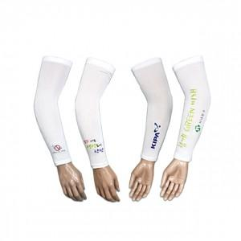

【상세/제작정보】 | <p><span style="font-size: 14pt;">※ 칼라인쇄 기본 5*4cm 이내 인쇄 / 초과하는 사이즈 별도 문의 바랍니다.</span></p><p>&nbsp;</p><p><span style="font-size: 14pt;">※ 기본수량 미만 발주 진행시 별도 문의 바랍니다.</span></p>

【인쇄/포장옵션】 | 풀칼라 / 지퍼백

【공급단가】 | 수량 | 200~ | 500~ | 1,000~ | 3,000~ | 10,000~
*VAT별도 | 단가 | 2,160원 | 2,060원 | 2,010원 | 1,980원 | 1,910원

【상품 URL】 | https://www.synergygift.co.kr:443/src/goods_detail.php?gdno=27687

